2次マスタ
【ローカル作業】
当手順は2次マスタ更新ジョブを実行するため、事前に参照する1次マスタ・2次マスタ（取込用）のテーブルにデータが投入されていることを前提とする。
項番 | 作業項目 |  | 作業内容 |  |  |  |  |  | 確認内容 | 開始日時 | 終了日時
１． | ジョブの実行
 |  | ①アクセス記録サーバへ接続 | ・開発環境のアクセス記録サーバへ接続する

 |  |  | 1)中継サーバーへリモート接続する

 |  |  | 2)接続する環境によって接続先を変更
 |  |  | 2)-1.結合環境の場合、下記へリモート接続する
 |  |  | 172.28.211.26
 |  |  | 2)-2.ST環境の場合、下記へリモート接続する
 |  |  | 172.28.211.5

 |  | ②処理日付設定ジョブの実行 | ・Hinemosにて処理日付設定ジョブの実行する
 |  |  | Hinemosの設定変更の詳細は「【補足】Hinemosでのジョブ設定」シート参照

 |  |  | ※マスタ取込の実施がマスタ作成ジョブ実行と同じ月かそれ以外かで
 |  |  | 対象のジョブを実行する前に呼び出すジョブが異なる。
 |  |  | 例：2019/7/31以前にマスタのファイル作成を実施し、2019/8/1以降にマスタ更新ジョブを実行する場合はⅠとなり、
 |  |  | 2019/8/1以降にマスタのファイル作成を実施し、2019/8/1以降にマスタ更新ジョブを実行する場合は
 |  |  | Ⅱ（処理日付を2019/8/1に変更）となる。
 |  |  | また、2019/7/31以前に（2019/7変更分）マスタのファイル作成を実施し、
 |  |  | 2019/7/31以前にマスタ更新ジョブを実行する場合はⅡ（処理日付を2019/8/1に変更）となる。

上でいうマスタ更新ジョブと同義？
Ex.8/20に受領作成、本番環境で取り込むのが
9/10の時、Ⅱ。
 |  |  | Ⅰ本番環境にてマスタ作成ジョブ実行と同じ月の場合
 |  |  | →月次処理実行ジョブネット(業務_製造用)(JN_D01_03)のJB_D01_03_01_01 処理日付設定ジョブ

 |  |  | Ⅱ本番環境にてマスタ作成ジョブ実行と異なる月の場合
 |  |  | →随時処理実行ジョブネット(業務_製造用)(JN_D01_05)のJB_D01_05_01_01 処理日付設定ジョブ
 |  |  | の実行コマンドを以下の通り変更し、ジョブ実行する

 |  |  | D:\python_project\src\proc\jobCreateDateFile.py -j JB_D01_03_01_01 -d YYYYMMDD
 |  |  | ※YYYYMMDDをマスタ作成ジョブを実行する月の1日に変更

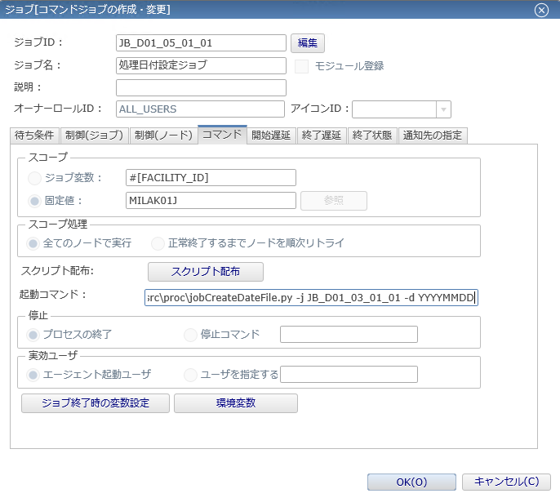

編集モードにした上で、
コマンドタブの起動コマンドの
YYYYMMDD部分を変更し、
OKボタンをクリックする。
ジョブ登録の確定をして、
変更内容を反映する。

 |  | ③マスタ管理ジョブネット(月次)の実行 | ・下記の通りマスタ管理ジョブネットを実行する。

 |  |  | マスタ管理ジョブネット(月次)JN_D01_03_02を右クリック→実行

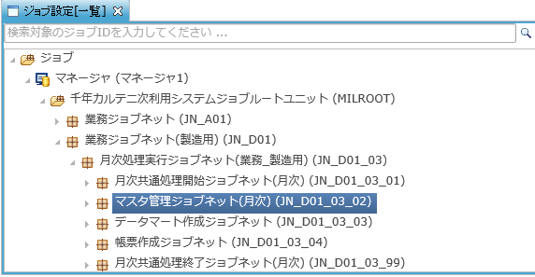

 |  |  | ｄ

 |  |  | ※下記赤枠のトグルを展開

 |  |  | ※下記の通りチェックし、実行ボタンをクリックする
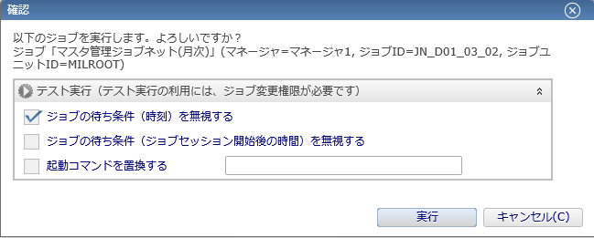

 |  | ④ジョブ実行結果確認 | ・「ジョブ履歴」ビュー上でジョブの実行結果を確認する。 |  |  |  |  |  | ジョブが正常終了していることを確認する

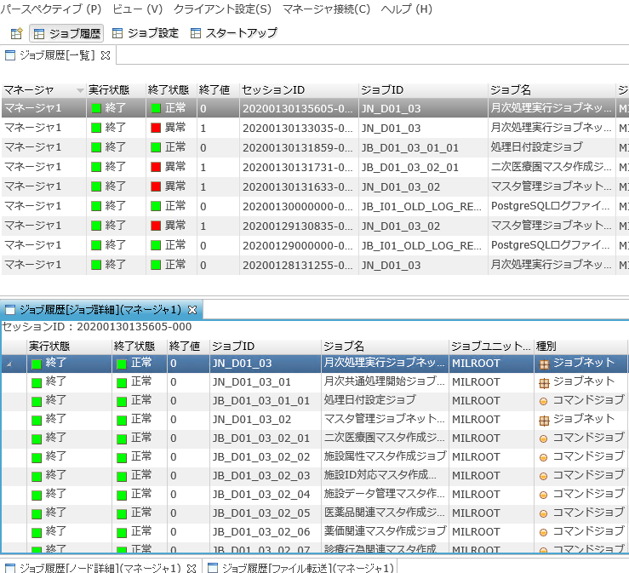

ジョブが正常終了した場合、
終了条件が「正常」、
終了値が「0」として出力される。
※上記以外は正常終了ではないため詳細を確認する必要がある。

 |  |  |  |  |  |  | ￥

 |  |  | ※ジョブ実行後、ジョブ履歴ビューは定期的（10秒ごと）に更新されるが、
 |  |  | 更新アイコンをクリックすることでも最新化することができる。

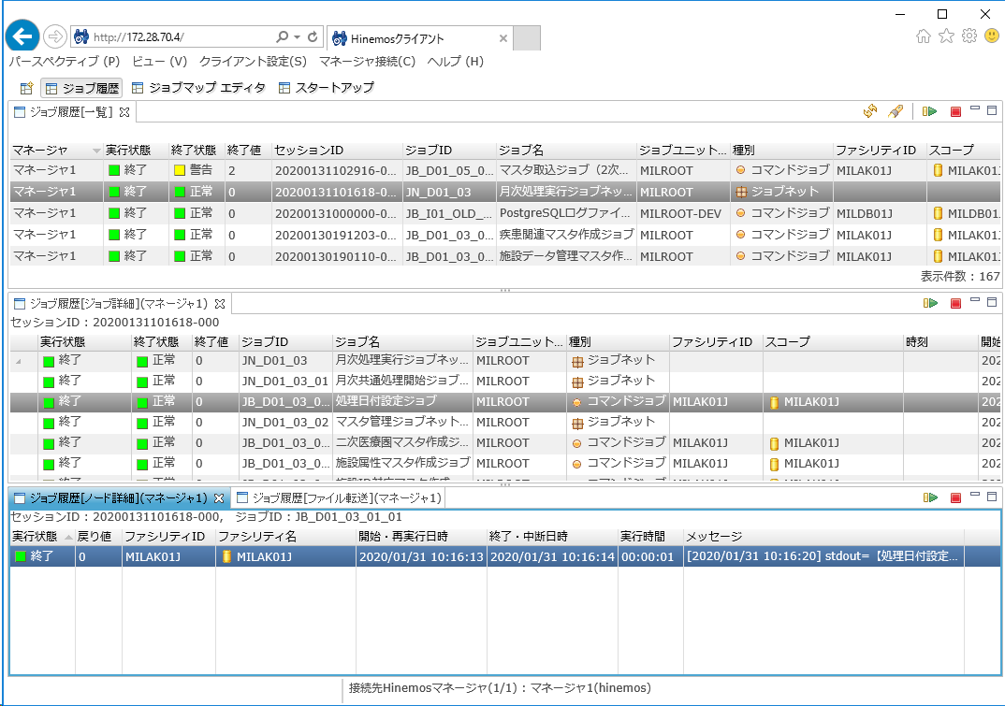

 |  | ⑤処理日付クリアジョブの実行 | ・下記の通りJB_D01_03_01_02を実行する。

 |  |  | 処理日付クリアジョブJB_D01_03_01_02を右クリック→実行

 |  |  | ※手順②で設定した処理日付で誤って実行してしまわないように、処理日付をクリアしておく。

２． | マスタ更新結果の出力
 |  | ー | ・下記①～④の手順を実行する。
 |  |  | 各フォルダと登録されるテーブル名（エクスポート対象テーブル）の一覧は以下の通り。

 |  |  |  | テーブル名（論理名） |  | テーブル名（物理名）
 |  |  |  | 医薬品関連マスタ |  | mt2_iyakuhin_kanren
 |  |  |  | 薬価関連マスタ |  | mt2_price_kanren
 |  |  |  | 特定機材関連マスタ |  | mt2_tokutei_kizai_kanren
 |  |  |  | 疾患関マスタ |  | mt2_shikkan_kanren
 |  |  |  | 診療行為関連マスタ |  | mt2_shinryo_koi_kanren
 |  |  |  | DPC関連マスタ |  | mt2_dpc_kanren
 |  |  |  | 二次医療圏マスタ |  | mt2_iryouken2
 |  |  |  | 施設属性マスタ |  | mt2_shisetsu_zokusei
 |  |  |  | 施設ID対応マスタ |  | mt2_old_new_shisetsu
 |  |  |  | 医薬品成分関連マスタ |  | mt2_iyakuhin_seibun_kanren
 |  |  |  | 医薬品適用病名関連マスタ |  | mt2_iyakuhin_tekiyou_byomei_kanren

 |  |  |  | エクスポート格納フォルダ (注意)「\」で終わり、日本語文字を含まないこと
 |  |  |  |  | C:\work\export\
 |  |  |  | 取得日を設定してください。 (注意)「YYYYMMDD」形式で設定すること
 |  |  |  |  | 20240207

 |  | ①コマンドプロンプトの起動 | ・コマンドプロンプトを起動する

 |  | ②postgresql接続 | ・postgresql接続する

 |  |  |  | ・以下で接続
 |  |  |  |  | MILDB2のMILDB01を選択する
 |  |  |  |  | 以下のアカウントでログイン
 |  |  |  |  | ユーザ：pgappl01

 |  | ③結果出力 | ・結果を出力する |  |  |  |  |  | エクスポートを実行すること

 |  |  |  | \copy milscm4.mt2_iyakuhin_kanren to 'C:\work\export\mt2_iyakuhin_kanren_20240207.txt' (encoding 'UTF8');
 |  |  |  | \copy milscm4.mt2_price_kanren to 'C:\work\export\mt2_price_kanren_20240207.txt' (encoding 'UTF8');
 |  |  |  | \copy milscm4.mt2_tokutei_kizai_kanren to 'C:\work\export\mt2_tokutei_kizai_kanren_20240207.txt' (encoding 'UTF8');
 |  |  |  | \copy milscm4.mt2_shikkan_kanren to 'C:\work\export\mt2_shikkan_kanren_20240207.txt' (encoding 'UTF8');
 |  |  |  | \copy milscm4.mt2_shinryo_koi_kanren to 'C:\work\export\mt2_shinryo_koi_kanren_20240207.txt' (encoding 'UTF8');
 |  |  |  | \copy milscm4.mt2_dpc_kanren to 'C:\work\export\mt2_dpc_kanren_20240207.txt' (encoding 'UTF8');
 |  |  |  | \copy milscm4.mt2_iryouken2 to 'C:\work\export\mt2_iryouken2_20240207.txt' (encoding 'UTF8');
 |  |  |  | \copy milscm4.mt2_shisetsu_zokusei to 'C:\work\export\mt2_shisetsu_zokusei_20240207.txt' (encoding 'UTF8');
 |  |  |  | \copy milscm4.mt2_old_new_shisetsu to 'C:\work\export\mt2_old_new_shisetsu_20240207.txt' (encoding 'UTF8');
 |  |  |  | \copy milscm4.mt2_iyakuhin_seibun_kanren to 'C:\work\export\mt2_iyakuhin_seibun_kanren_20240207.txt' (encoding 'UTF8');
 |  |  |  | \copy milscm4.mt2_iyakuhin_tekiyou_byomei_kanren to 'C:\work\export\mt2_iyakuhin_tekiyou_byomei_kanren_20240207.txt' (encoding 'UTF8');

 |  | ④ファイル格納 | ・③で作成されたマスタデータをファイルサーバの下記フォルダに格納する

 |  |  | 格納先フォルダ： |  |  |  |  | ※格納先未確定

マスタ転送
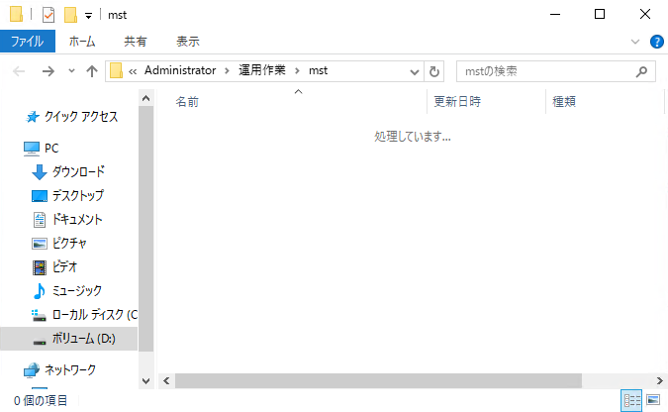
【ローカル作業】

項番 | 作業項目 |  | 作業内容 | 確認内容 | 開始日時 | 終了日時
１． | アクセス記録サーバでの作業
 |  | ①ファイルコピー | ・転送するマスタファイルを下記フォルダに格納する。
 |  |  | D:\work\個人フォルダ\Administrator\運用作業\mst\
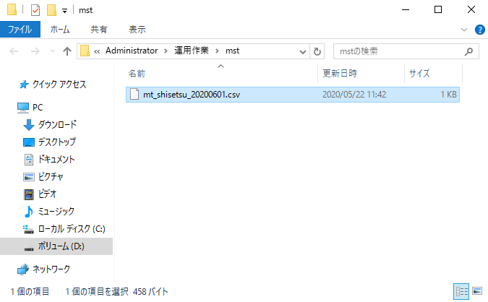

 |  | ②PowerShellの実行 | ・デスクトップの「マスタファイル.ps1」を右クリック、
 |  |  | 表示されるメニューより「PowerShellで実行」を押下。
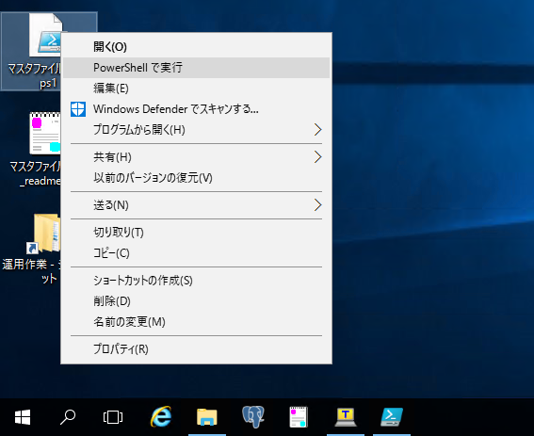

 |  |  | ・ユーザ名とパスワードを入力後、「OK」を押下。
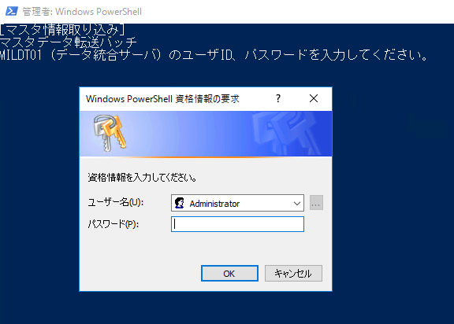

 |  |  | ・「続行するには Enter キーを押してください...:」と表示されるので、Enterキーを押下する。
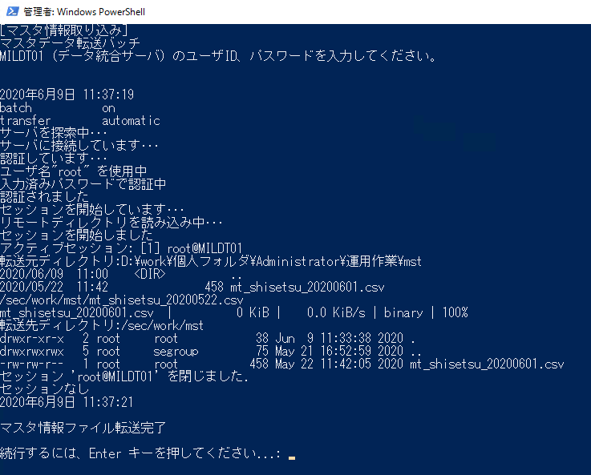

 |  |  | ※シェルが正常終了すると下記フォルダに格納したマスタファイルは削除される
 |  |  | D:\work\個人フォルダ\Administrator\運用作業\mst\

Hinemosでのジョブ実行手順
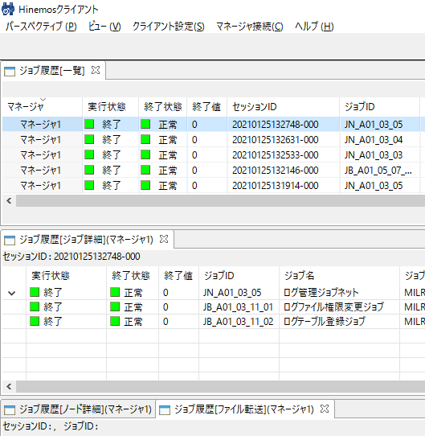
【ローカル作業】
当手順では、Hinemos上の業務_製造用のジョブを実行する手順について説明する。
順番 | 作業項目 |  | 作業内容
1. | Hinemosマネージャへの接続
 |  | ①Hinemosマネージャへのログイン | ・下記画面上でアカウント設定を入力し、ログインボタンをクリックする。
 |  |  |  | ユーザID： | hinemos | pass:hinemos

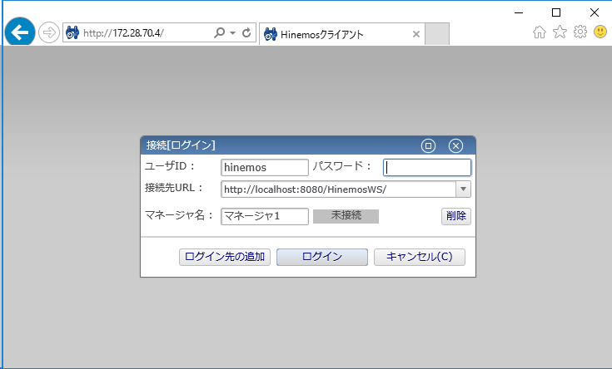

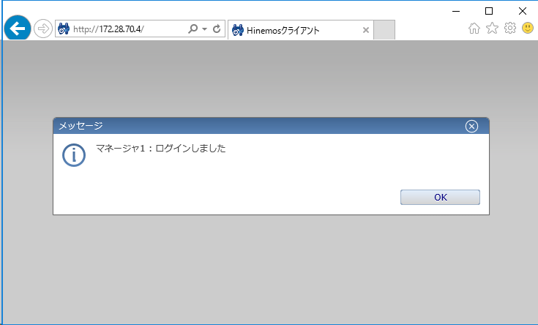

2. | ジョブ実行までの手順
 |  | ①ジョブマップ エディタの表示 | ・メニューバーの「パースペクティブ」から「ジョブマップ エディタ」を選択する。
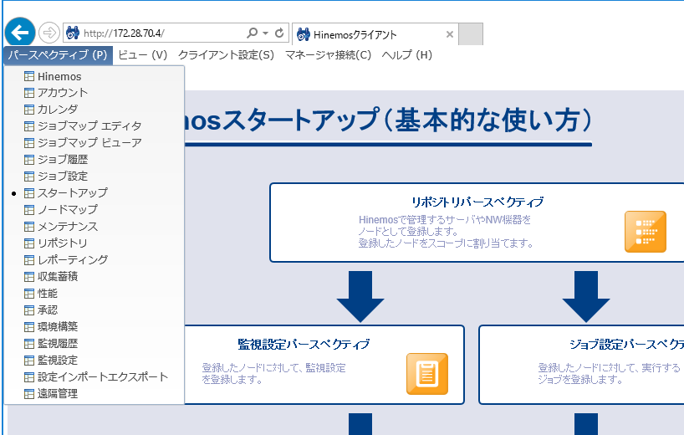

 |  | ②月次処理実行ジョブネットの展開 | ①の手順でジョブマップエディタを開き、月次処理実行ジョブネットを右クリック
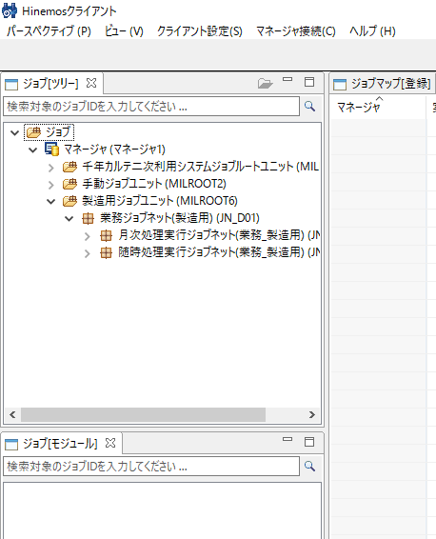

 |  | ③ジョブの実行 | 下記の赤枠の実行ボタンをクリック
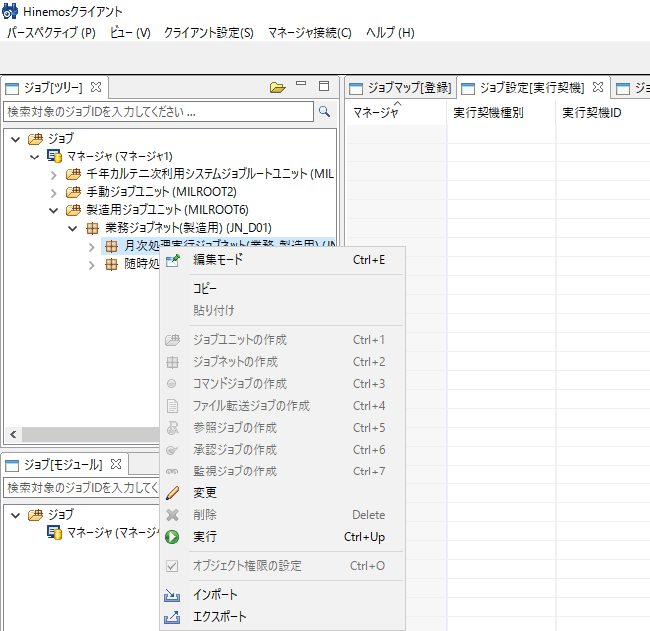

3. | ジョブの実行結果の確認
 |  | ①ジョブ履歴を表示 | ・メニューバーの「パースペクティブ」から「ジョブ履歴」を選択する。
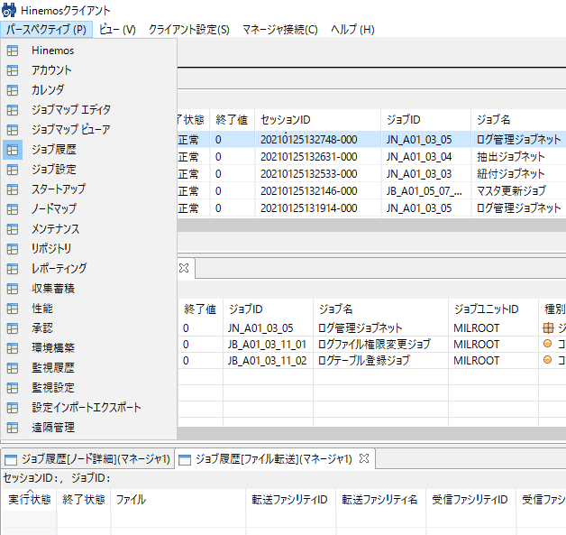

 |  | ②ジョブ履歴内の更新ボタンを押す | 下記の赤枠のボタンをクリック
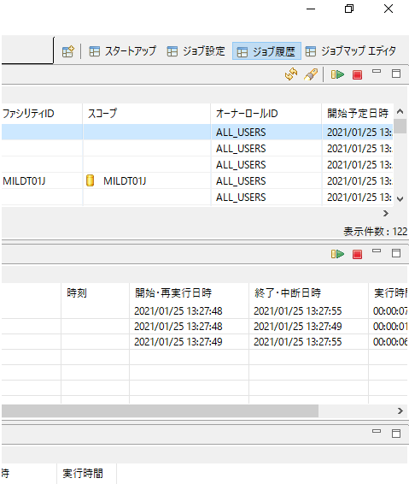

 |  | ③ジョブの実行結果の確認 | ②のボタンをクリックすると下記のように実行中というメッセージがでる
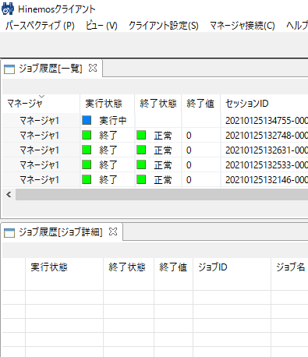

正常終了だった場合ジョブ実行作業終了

【補足】Hinemosでのジョブ設定
【ローカル作業】
当手順では、Hinemos上の業務_製造用のジョブを参照、変更する手順について説明する。
項番 | 作業項目 |  | 作業内容 |  |  |  | 確認内容 | 開始日時 | 終了日時
１． | Hinemosマネージャへの接続
 |  | ①Hinemosクライアントへの接続 | ・アクセス記録サーバ上でブラウザを起動し、下記URLへ接続する。
 |  |  |  | http://172.28.70.4/

 |  | ②Hinemosマネージャへのログイン | ・下記画面上でアカウント設定を入力し、ログインボタンをクリックする。
 |  |  |  | ユーザID： | hinemos | pass:hinemos

２． | ジョブの参照
 |  | ①ジョブマップ エディタの表示 | ・メニューバーの「パースペクティブ」から「ジョブマップ エディタ」を選択する。

 |  | ②対象ジョブネットの選択 | ・「ジョブ[ツリー]」ビューで「ジョブ」→「マネージャ(マネージャ1)」→「千年カルテ二次利用システムジョブルートユニット(MILROOT)」
 |  |  |  | →「業務ジョブネット(製造用)(JN_D01)」を展開し、対象のジョブネットを選択しダブルクリックする。
 |  |  |  | ※下図では「月次処理実行ジョブネット(業務_製造用)(JN_D01_03)」を選択

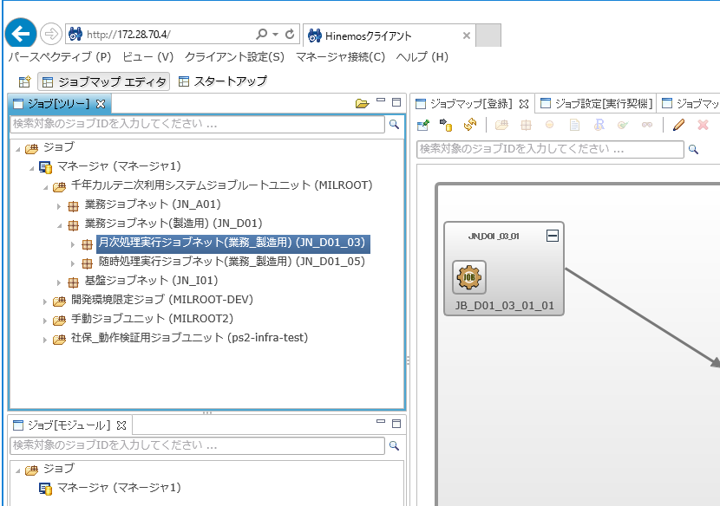

 |  | ③対象ジョブの選択 | ・「ジョブマップ[登録]」ビューで対象のジョブのアイコンをダブルクリックする。

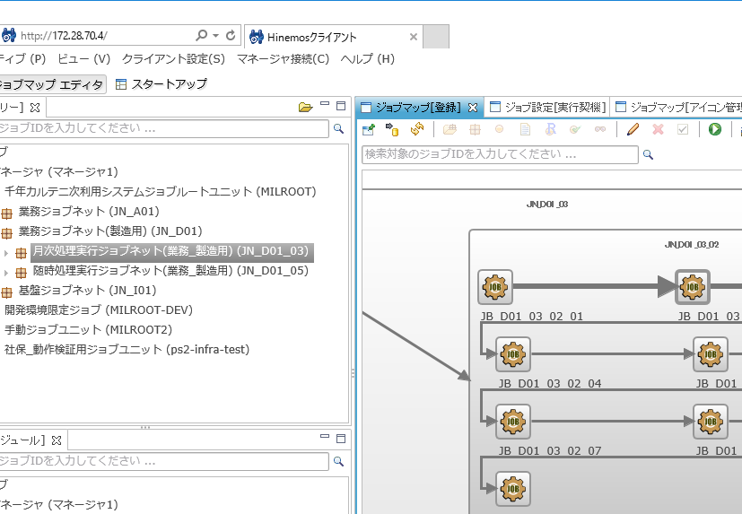

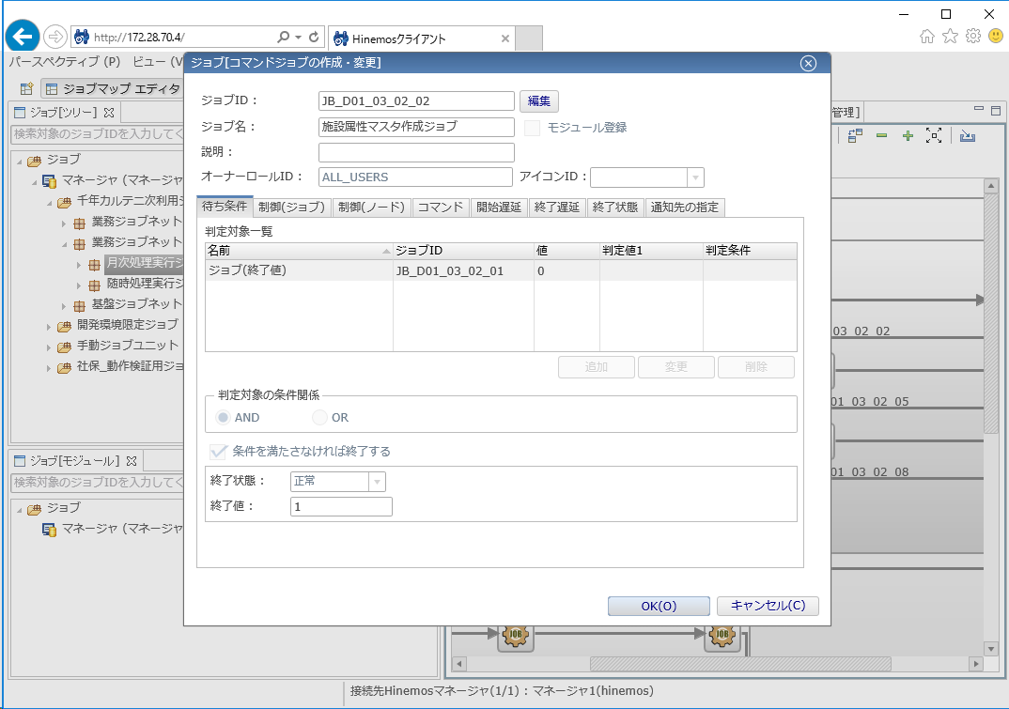

３． | ジョブ設定の変更
 |  | 以下の手順ではジョブ設定の待ち条件を変更する手順を示す。設定内容を確認するのみであれば、「①編集モードへの移行」と「⑥ジョブ登録の確定」は実行する必要はない。
 |  | ①編集モードへの移行 | ・「ジョブ[コマンドジョブの作成・変更]」サブウィンドウ上の編集ボタンをクリックする。

 |  |  | ※「ジョブマップ」ビュー上で下図の通り「編集モード」のアイコンをクリックしても編集モードへ移行することができる。
 |  |  | 新規ジョブ作成やジョブネット単位での変更を行う際は、こちらを利用する。

 |  | ②ジョブ待ち条件の選択 | ・待ち条件タブ→ジョブ名称をを選択し変更ボタンをクリックする。
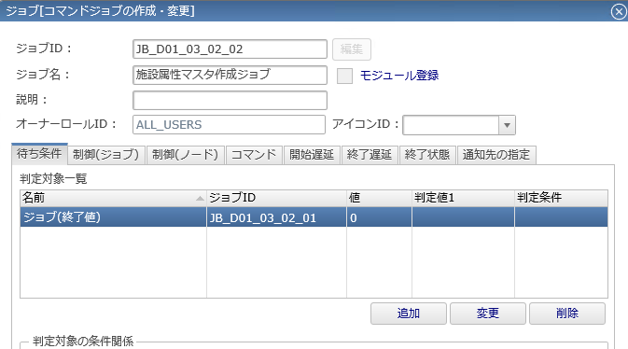

 |  | ③ジョブ待ち条件の設定 | ・下記の通り"名前"と"値"を設定→OKボタンをクリックする。
 |  |  |  | 名前：ジョブ（終了値）
 |  |  |  | 値：0
業務_製造用のジョブは、全て正常終了時に値「0」を返却するように実装されている。
ジョブフローとして設定するジョブ待ち条件は全てこの条件で統一する。 ※ジョブフロー上、警告終了も停止することとなるため、設計時に留意が必要。
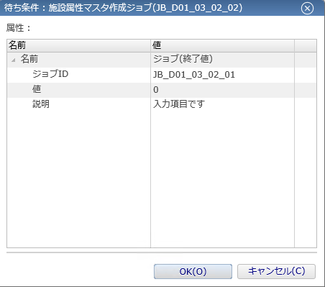

 |  | ④その他のタブごとの設定参照 | ・下記の通り各タブを設定する。

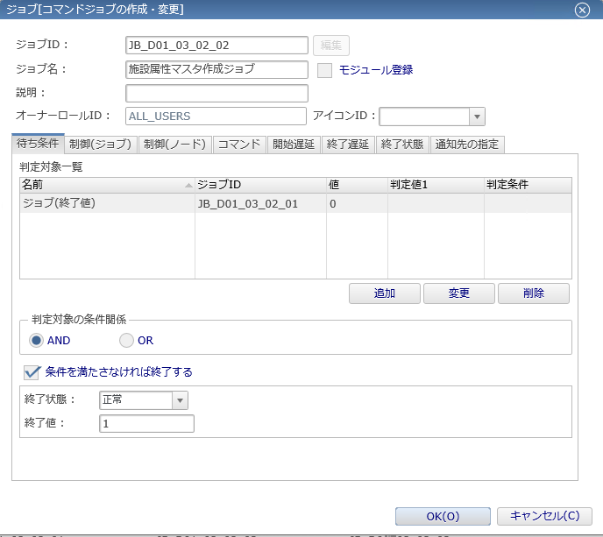

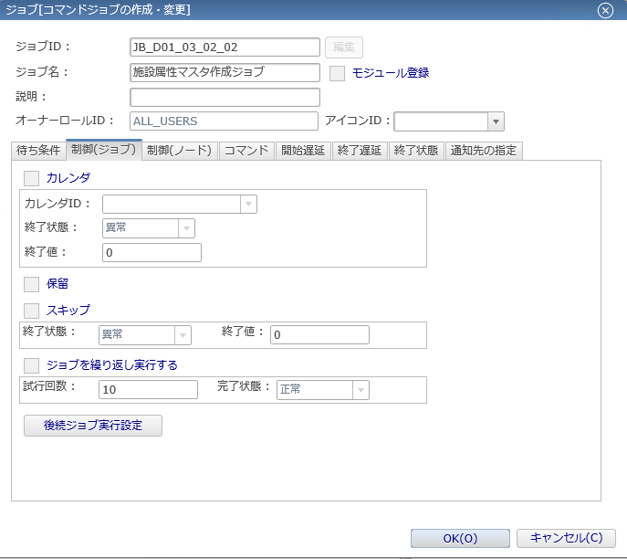

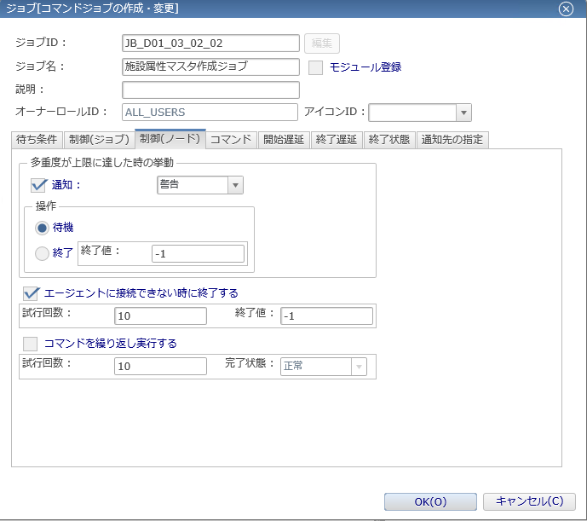

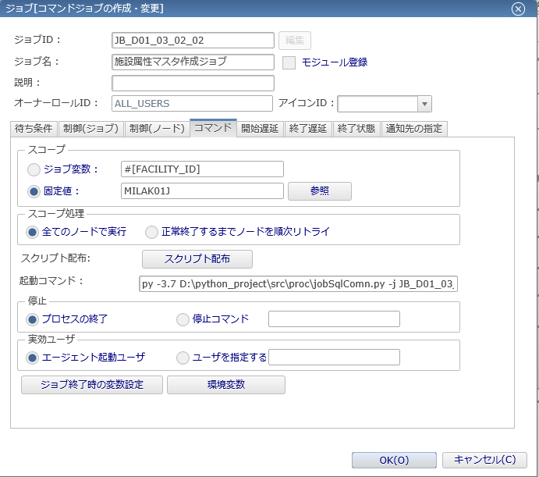

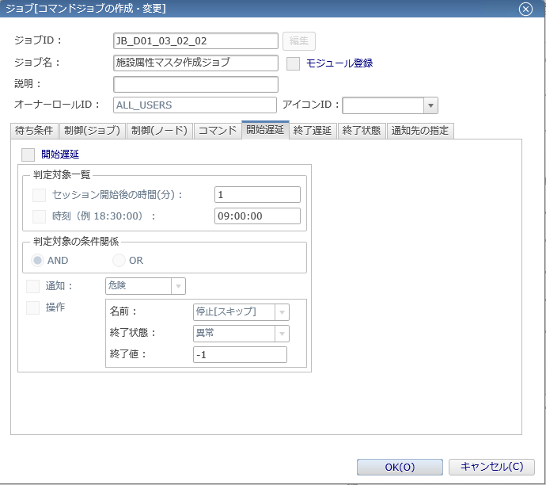

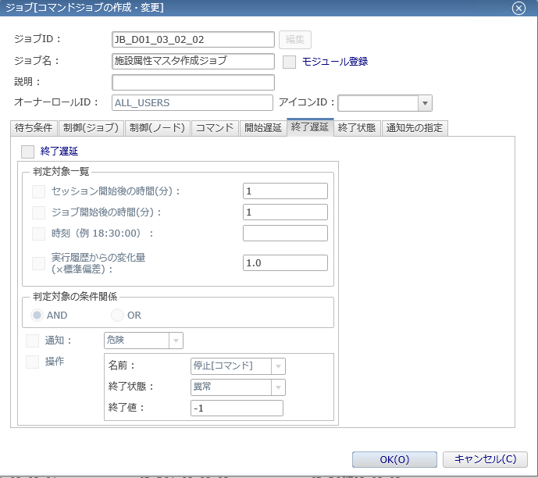

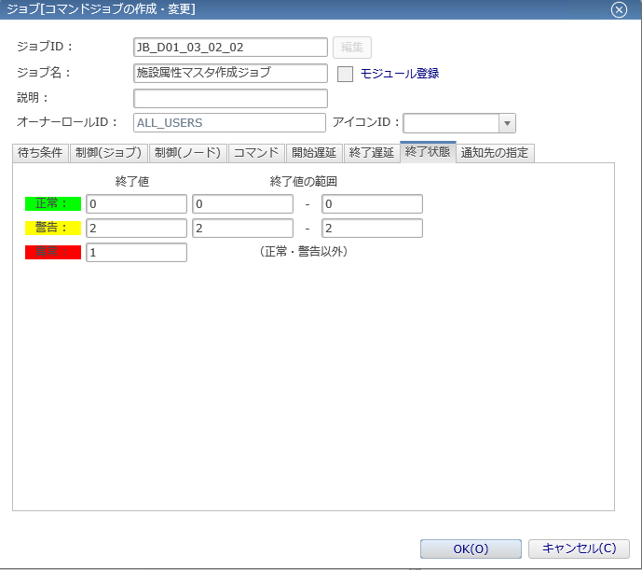

 |  |  |  | ジョブの終了値は全て上記の値で設定している。

 |  |  |  | 通知ID「event_for_alert」は監視履歴[イベント]に警告終了、異常終了時に通知する設定である。
 |  |  |  | ジョブに応じて、警告終了時は監視履歴の対象としない場合、「event_for_alert_only」を設定する。

 |  | ⑤ジョブ登録の保存 | ・下記の通りOKボタンをクリックし、変更を保存する。

 |  | ⑥ジョブ登録の確定 | ・下記の通り登録アイコンをクリックし、ジョブ変更を確定する。
 |  |  |  | ※確定を行わないと変更内容は反映されないため注意

